Tecnicas de Pruebas
1. Técnicas de Prueba Aplicadas
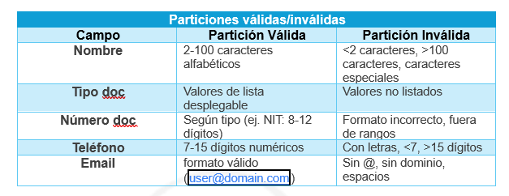 1.1 Partición de Equivalencia Campos a evaluar: Nombre/Razón Social Tipo de documento (NIT, Cédula, Pasaporte, etc.) Número de documento Teléfono Email Dirección División de datos en clases válidas e inválidas para cada campo del formulario.
1.2 Valores Límite Prueba de los valores mínimos, máximos y fuera de rango aceptables.
1.3 Tablas de Decisión Definición de condiciones de entrada y reglas que determinan los resultados esperados. V = Verdadero (campo vacío), F = Falso (campo lleno)
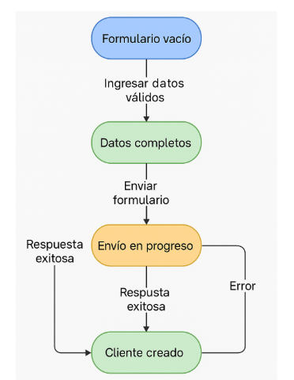 1.4 Transición de Estados Evaluación del comportamiento de la aplicación en función de los cambios de estado. Flujo de creación de cliente:

Bug
Id_Bug | id_Caso | Nombre del Bug | Descripción del Bug | Paso a Paso | Comportamiento esperado: | Comportamiento actual: | Entorno | Prioridad | Impacto | Tipo de Bug | Evidencia | Fecha de Identificación | Informador
Bug_001 | CP1 | Error en validación de campo teléfono acepta caracteres no numéricos | El campo teléfono en el formulario de creación de clientes acepta caracteres alfabéticos y especiales cuando debería aceptar solo números. | Iniciar sesión en https://qastaging.siigo.com/#/login Navegar a "+Crear" > "Clientes" En el campo teléfono, ingresar "abc123@#" Hacer clic fuera del campo o intentar guardar | El sistema debe rechazar caracteres no numéricos Mostrar mensaje: "El teléfono solo puede contener números" El botón guardar debe permanecer deshabilitado | El sistema acepta los caracteres especiales Permite intentar guardar el formulario | Navegador: Chrome 120 SO: Windows 10 URL: https://qastaging.siigo.com/#/login Usuario: retoautomationsiigo@yopmail.com | Alta (afecta integridad de datos) | Medio | Funcional | 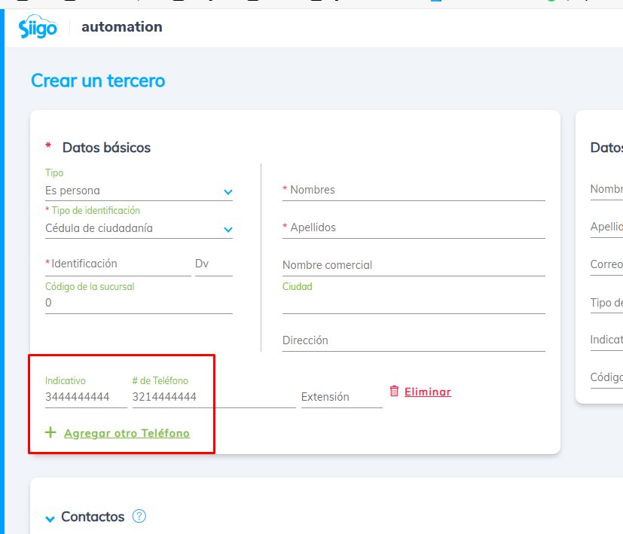 | 2025-04-23 | Wilson Buelvas

